1
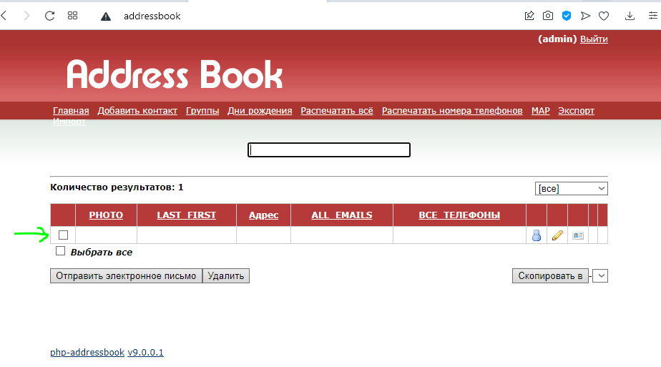
id | 1
Date | 2021-12-02
Assigned | Белышева Виктория

Status | Open
Severity | Major

Environment | Web-приложение "Addressbook" (Адресная книга)
 | Release
 | OpenServer (local server)
 | Windows 10 version 2004 (OC 19041.264) x64
 | Opera (latest)

Summary | Сохраняется пустая форма клиента
Bug description | При отправке пустой формы происходит ее сохранение

Steps to reproduce | 1. Открыть форму: http://addressbook
 | 2. Нажать на вкладку "Добавить контакт"
 | 3. В появившейся форме нажать на кнопку [NEXT]
 | 4. Не заполняя появившуюся форму, нажать на кнопку [СОХРАНИТЬ]

Expected result (ОР) | Появляется уведомление "Заполните форму". Пустая форма не сохраняется
Actual result (ФР) | Происходит перенаправление на главную страницу. Пустая форма сохраняется

Attachments | Рис.1

рис.1

2
id | 2
Date | 2021-12-04
Assigned | Белышева Виктория

Status | Open
Severity | Major

Environment | Web-приложение "Addressbook" (Адресная книга)
 | Release
 | OpenServer (local server)
 | Windows 10 version 2004 (OC 19041.264) x64
 | Google Chrome (latest)

Summary | В плейсхолдере [E-mail] формируется и сохраняется некорректный e-mail
Bug description | При заполнении формы в плейсхолдере [E-mail] автоматически формируется некорректный e-mail, состоящий из данных, вносимых в поля [Имя], [MIDDLENAME] , [Фамилия]

Steps to reproduce | 1. Открыть форму: http://addressbook
 | 2. Нажать на вкладку "Добавить контакт"
 | 3. В появившейся форме нажать на кнопку [NEXT]
 | 4. В поле [Имя] ввести Vasilij
 | 5. В поле [MIDDLENAME] ввести Ivanovich
 | 6. В поле [Фамилия] ввести Pupkin
 | 7. Нажать на кнопку [СОХРАНИТЬ]

Expected result (ОР) | Поле [E-mail] пустое
Actual result (ФР) | При заполнении формы в плейсхолдере [E-mail] автоматически формируется некорректный e-mail: [vasilij.pupkinivanovich.@]

Attachments | Рис. 1, 2

рис.1
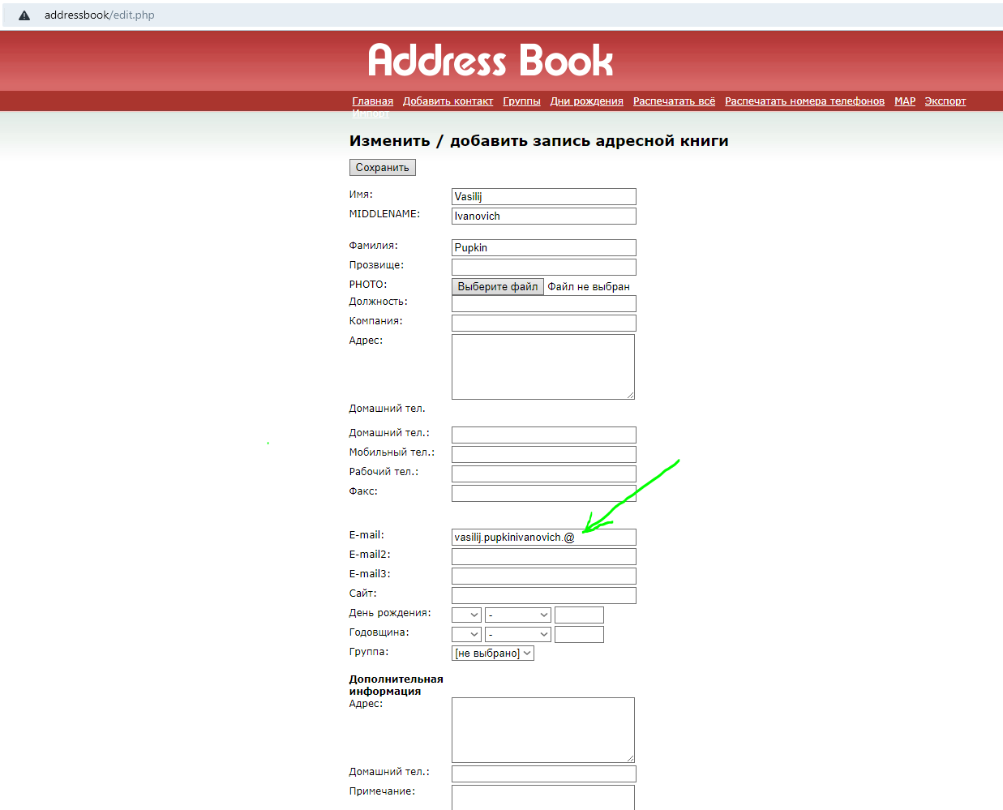

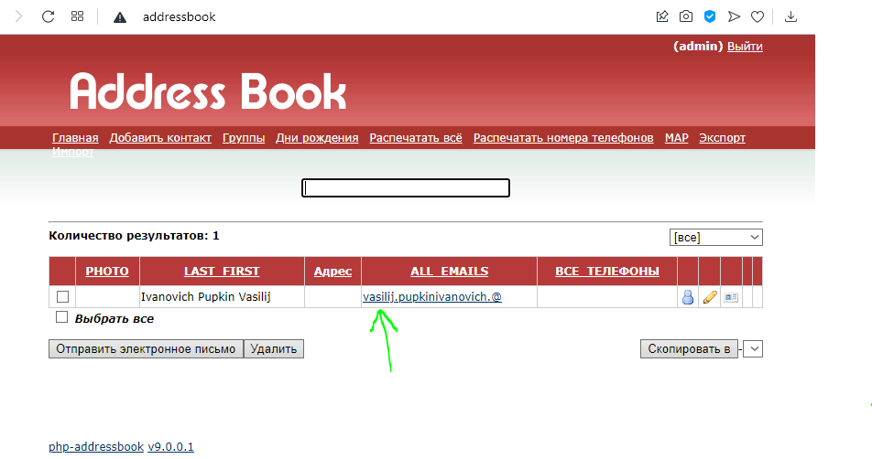
Рис.2

3
id | 3
Date | 2021-12-07
Assigned | Белышева Виктория

Status | Open
Severity | Blocker

Environment | Web-приложение "Addressbook" (Адресная книга)
 | Release
 | OpenServer (local server)
 | Windows 10 version 2004 (OC 19041.264) x64
 | Opera (latest)

Summary | Отсутствует кнопка [Print]
Bug description | На сформированной для печати странице с данными созданного клиента отсутствует кнопка [Print]

Steps to reproduce | 1. Открыть форму: http://addressbook
 | 2. Нажать на вкладку "Добавить контакт"
 | 3. Нажать на кнопку [NEXT]
 | 4. Заполнить поля формы валидными данными
 | 5. Нажать на кнопку [СОХРАНИТЬ]
 | 6. Выбрать созданного клиента и нажать на вкладку "Распечатать все"

Expected result (ОР) | На сформированной для печати странице есть кнопка [Print]
Actual result (ФР) | Кнопки [Print] на странице нет

Attachments | Рис.1

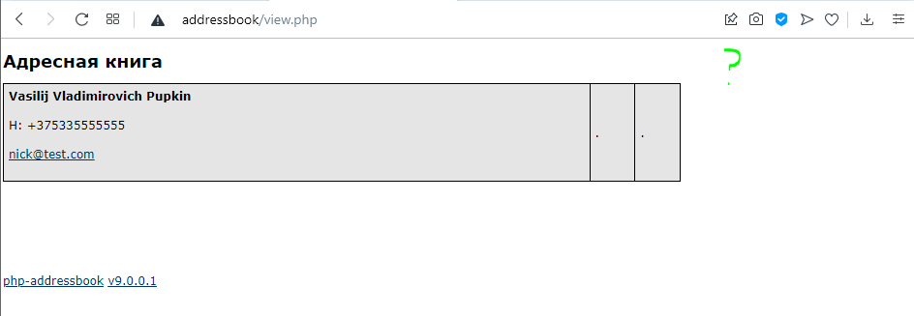
рис.1

4
id | 4
Date | 2021-12-10
Assigned | Белышева Виктория

Status | Open
Severity | Blocker

Environment | Web-приложение "Addressbook" (Адресная книга)
 | Release
 | OpenServer (local server)
 | Windows 10 version 2004 (OC 19041.264) x64
 | Google Chrome (latest)

Summary | Нового пользователя нельзя зарегистрировать
Bug description | Нельзя зарегистрировать нового пользователя, используя существующий e-mail

Steps to reproduce | 1. Открыть форму: http://addressbook
 | 2. Нажать на ссылку "CREATE ACCOUNT"
 | 3. В поле "e-Mail" ввести [nojevoj534@ritumusic.com]
 | 4. В поле "Password" ввести [qwerty123]
 | 5. Нажать на кнопку [Sign-Up]

Expected result (ОР) | 1. Появляется сообщение "Регистрация успешно пройдена". 2. Происходит перенаправление на главную страницу
Actual result (ФР) | 1. Регистрация не происходит. 2. Появляется уведомление об ошибке.

Attachments | Рис.1

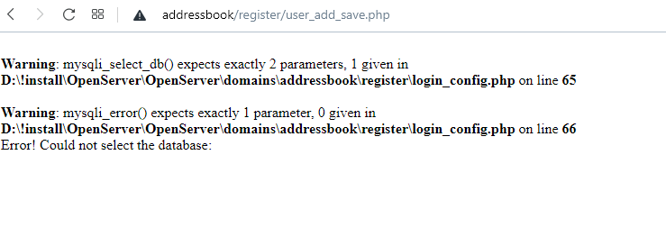
рис.1

5
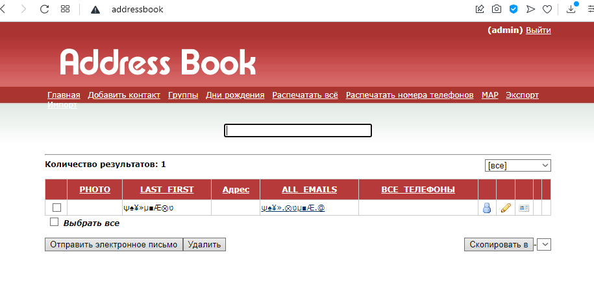
id | 5
Date | 2021-12-16
Assigned | Белышева Виктория

Status | Open
Severity | Major

Environment | Web-приложение "Addressbook" (Адресная книга)
 | Release
 | OpenServer (local server)
 | Windows 10 version 2004 (OC 19041.264) x64
 | Opera (latest)

Summary | Поле "Имя" сохраняет спецсимволы
Bug description | Форма сохраняет спецсимволы в поле "Имя"

Steps to reproduce | 1. Открыть форму: http://addressbook
 | 2. Выбрать вкладку "Добавить контакт"
 | 3. Нажать на кнопку [NEXT]
 | 4. Заполнить поле "Имя" спецсимволами
 | 5. Нажать на кнопку [СОХРАНИТЬ]

Expected result (ОР) | 1. Поле "Имя" подсвечивается красным цветом. 2. Появляется уведомление "Введенные данные некорректны. Допустимы символы латинского, кириллического алфавитов"
Actual result (ФР) | 1. Контакт сохранен. 2. В поле "Имя" отображаются спецсимволы.

Attachments | Рис.1

рис.1

